案例
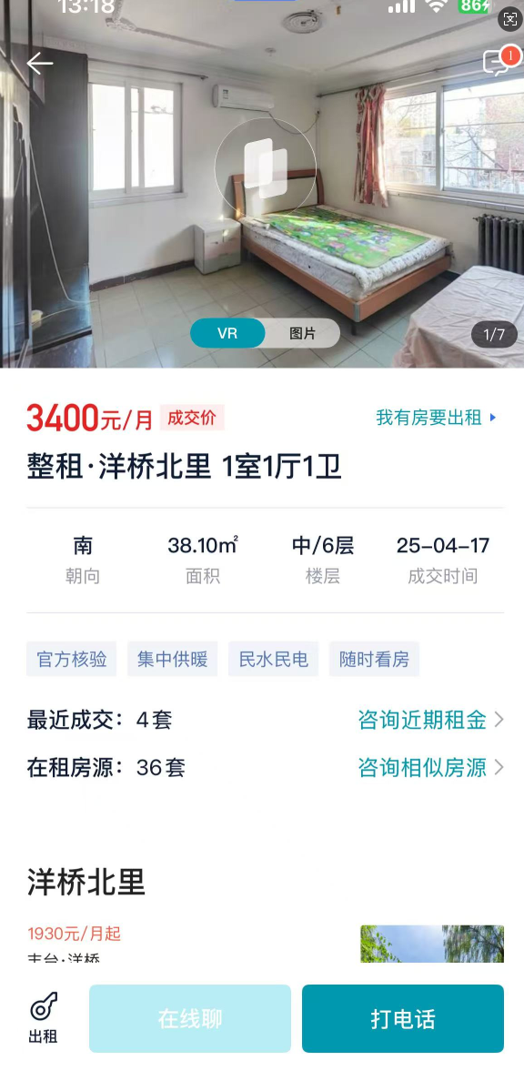
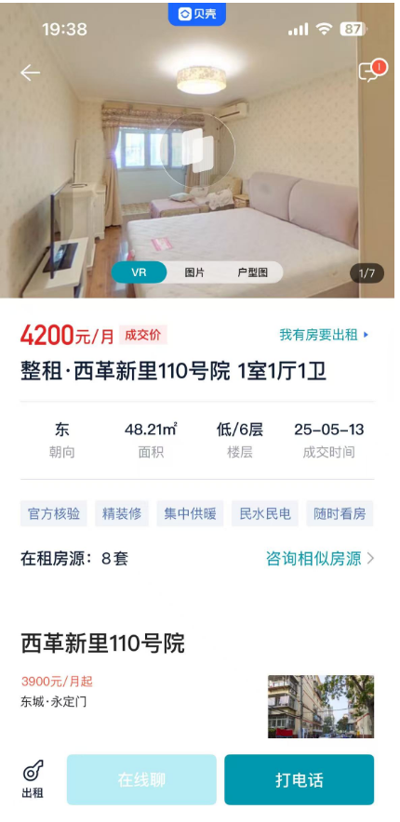
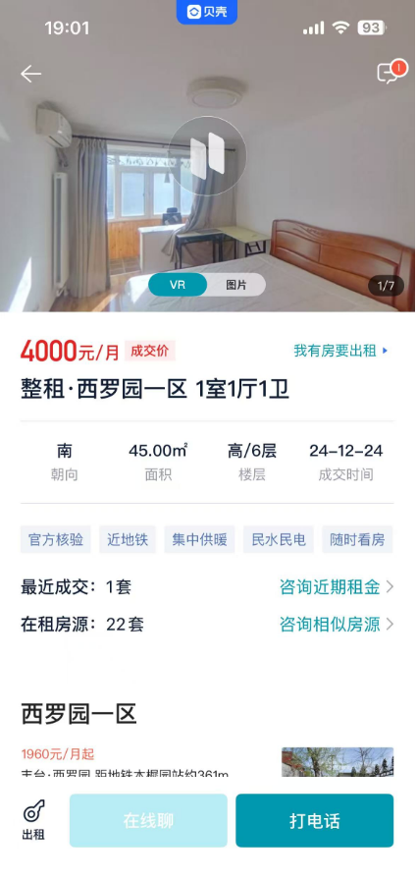

 | 户型 | 面积 | 朝向 | 楼层 | 月租金
洋桥北里 | 一居室 | 38.1 | 东南 | 中/6 | 3400 | 89.24 | 2025-04-17 | 1988
西革新里110号院 | 一居室 | 48.21 | 东 | 低/6 | 4200 | 87.12 | 2025-05-13 | 1993 | 1.0243342516
西罗园一区 | 一居室 | 45 | 南 | 高/6 | 4000 | 88.89 | 2024-12-24 | 1989 | 1.0039374508

 | 1990
 | 1992

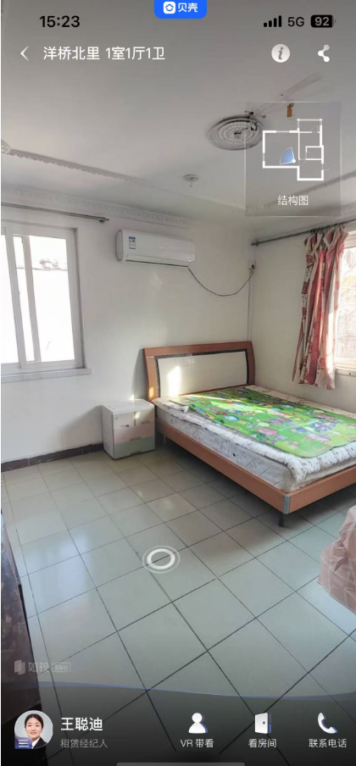

 | 1988
 |  |  |  | 1989 | 1988 | 1992 | 1975
 | 1989 |  |  | 0.2944 | 0.2748 | 0.3532 | 0.02

 |  |  |  | 1.5 | 1.5 | 1.5 | 1.5
 |  |  |  | 0.8972 | 0.8874 | 0.9266 | 0.76

